サンプル発注書
量産 | G2828-03 | 発注書 |  | 発注日 | 2026-02-18

納期
2026-03-05

担当 | クライアント名 |  | デザイン名 |  | アイテム名
板橋 | ぱるぷーら |  | フロント |  | Tシャツ

プリント方法 | ボディ品番 | 通常発注 | ◀「通常発注」or「ボディキープあり」を選択してください
転写 | 5001

ボディカラー | アシッドブルー | グレー | ブラック
S | 1 | 0 | 0
M | 4 | 0 | 0
L | 2 | 1 | 0
XL | 1 | 1 | 0
XXL | 1 | 0 | 1
XXXL | 1 | 0 | 2
合計 | 10 | 2 | 3
総枚数 | 15

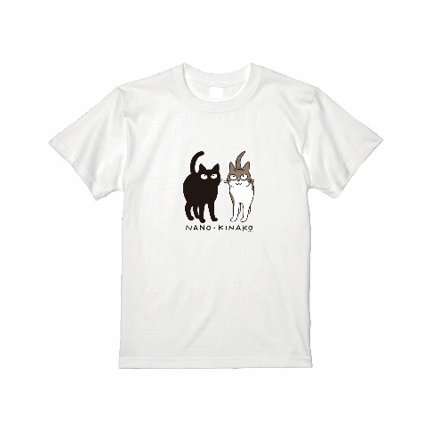
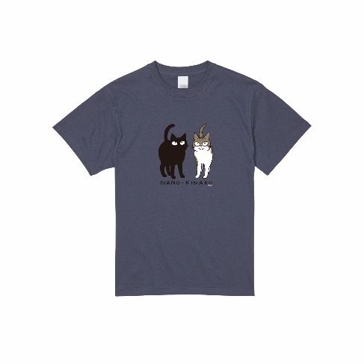
デザイン
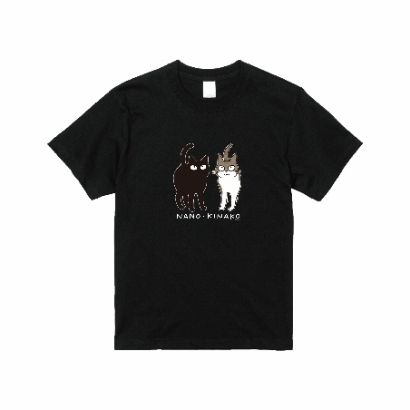

備考：

